Formulario
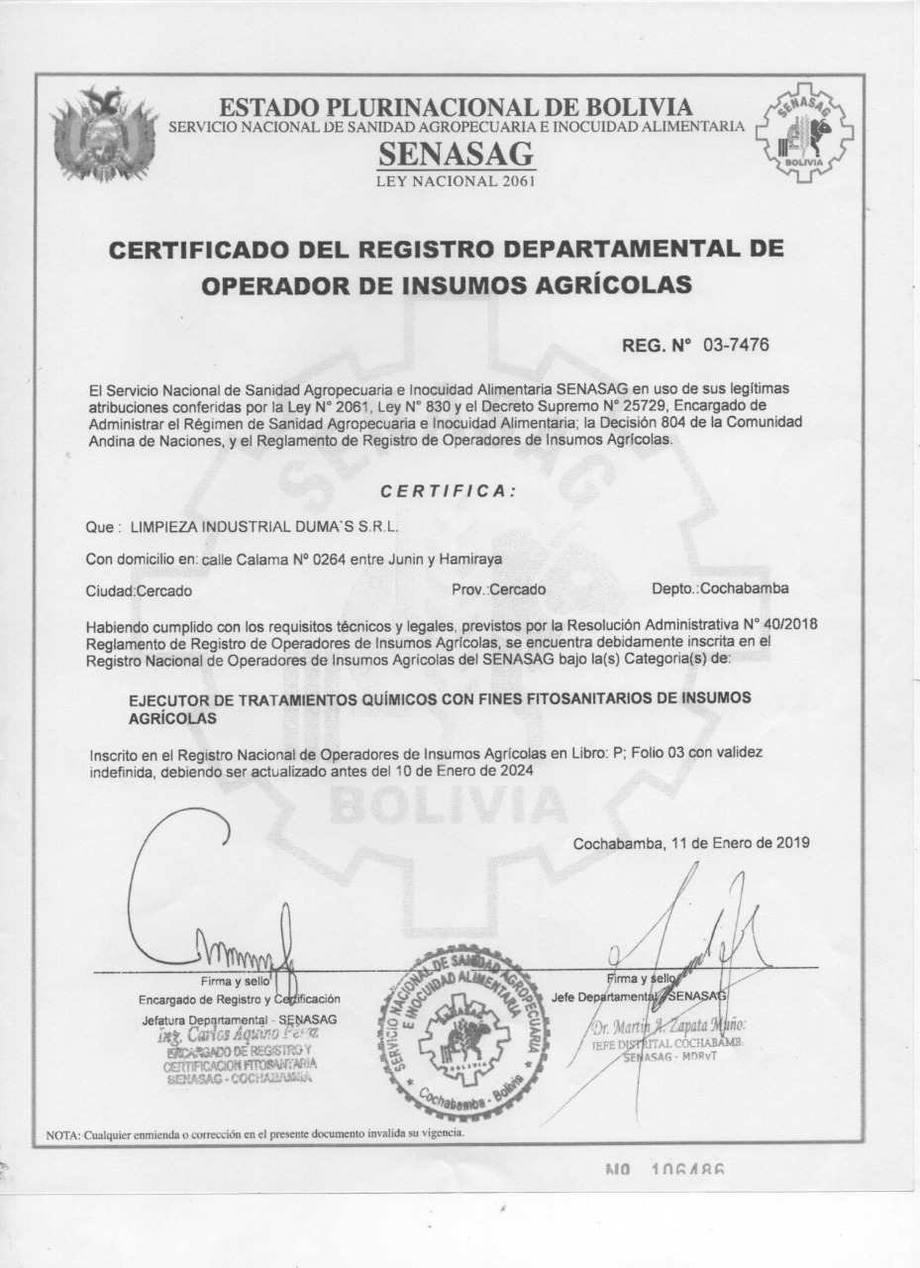
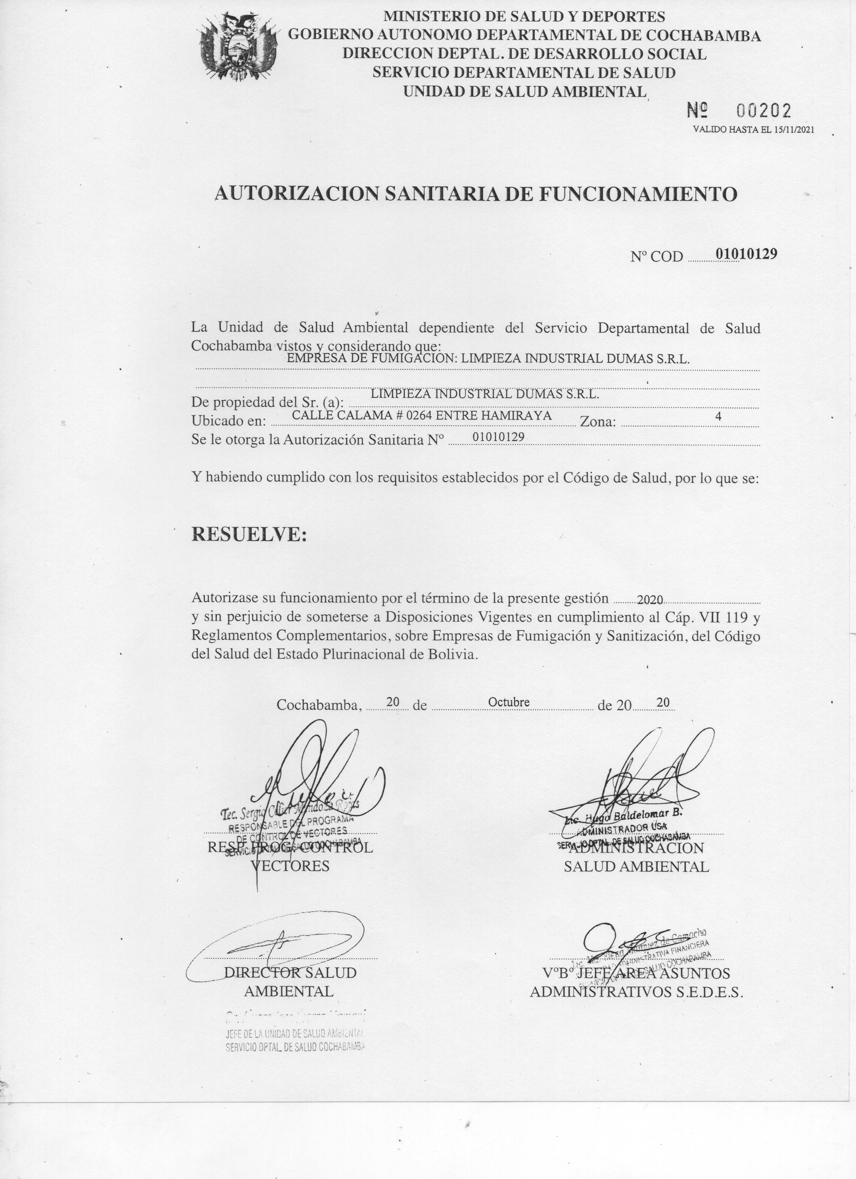
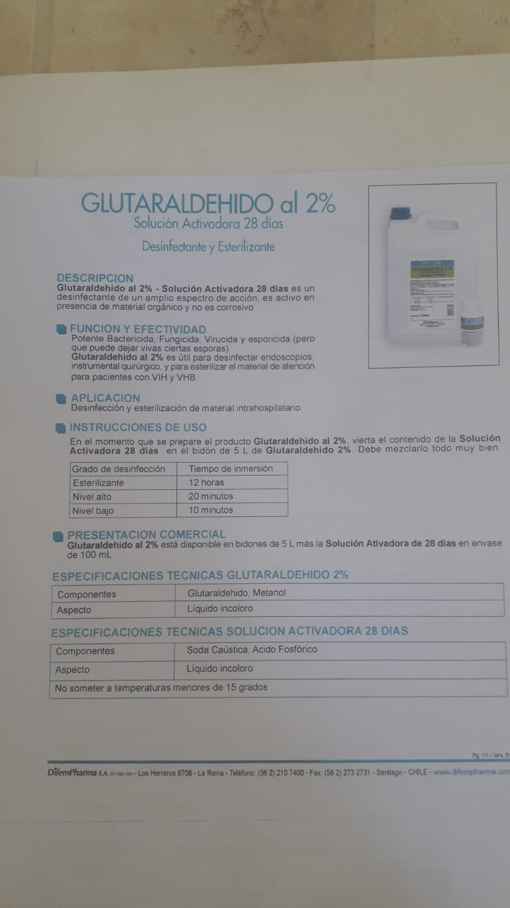
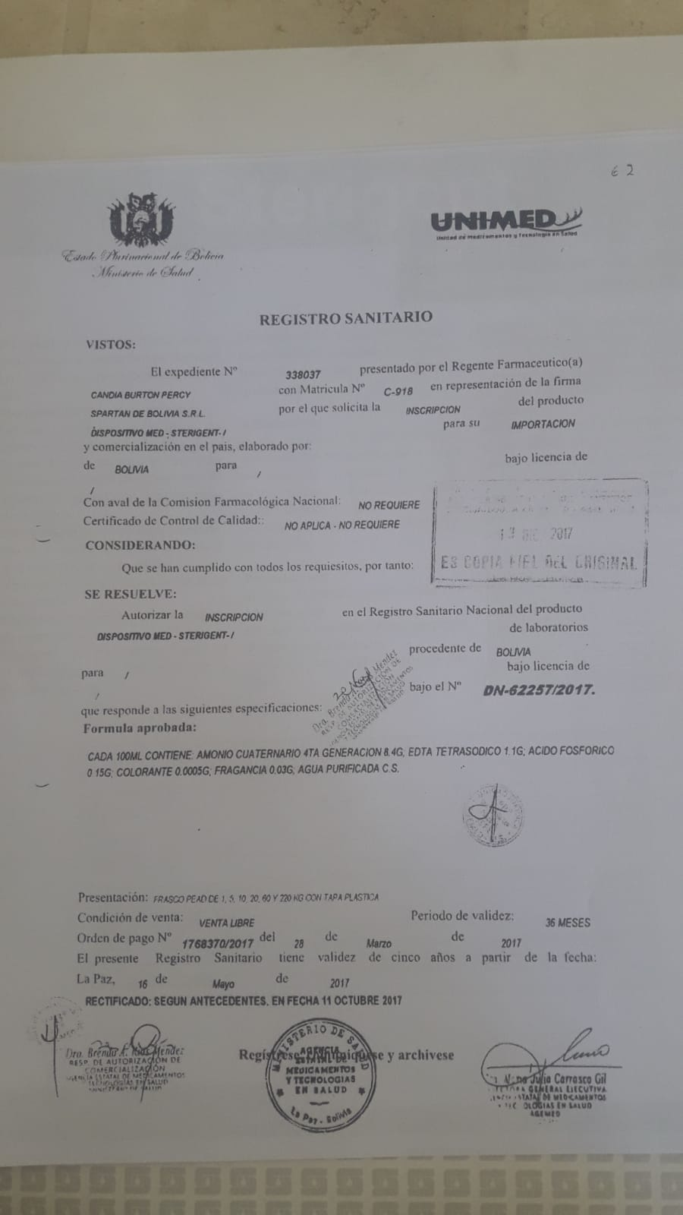
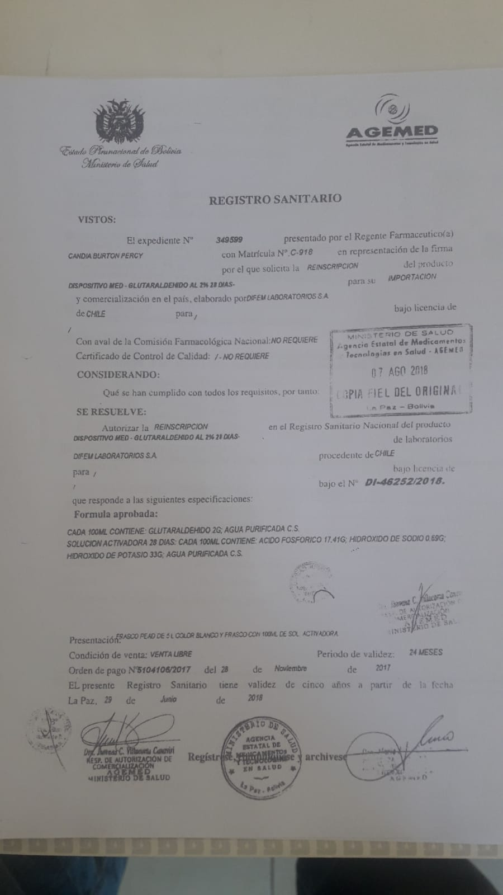
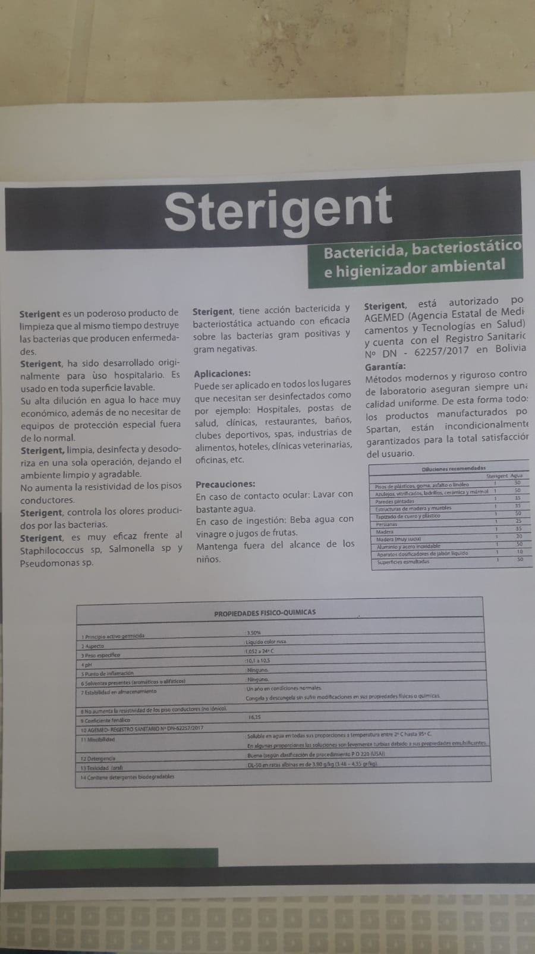
FORMULARIO DE PRESENTACIÓN DE PROPUESTA

NOMBRE DE LA EMPRESA: |  |  |  | Nº de NIT o C.I.:
COCA JORGE ALEJANDRO |  |  |  | 4506181016
NOMBRE DEL REPRESENTANTE LEGAL O PROPIETARIO: |  |  |  | Nº Telefono de Contacto:
COCA JORGE ALEJANDRO |  |  |  | 69499844

Nota: Poner unicamente el precio unitario ofertado en la columna "Precio Unitario", de los ítems ofertados por su empresa/persona.

N° de Ítem | Concepto | Unidad Medida | Cantidad | Precio Unitario | Precio Total Ofertado
001 | SERVICIO DE DESINFECCIÓN DE ESTABLECIMIENTOS EDUCATIVOS, PARA PREVENCIÓN DE LA PANDEMIA COVID-19 | servicio | 1 | 180,000.00 | 180,000.00
 | TOTAL |  |  |  | 180,000.00

